Datos personales
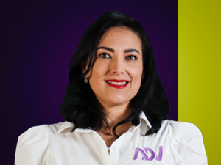

Nombres: | María Fernanda
Apellidos: | Araujo Noboa
Facebook:
Twitter:
Descripción:

